Лампы для проекторов
Лампы для проекторов, видеокубов, видеостен, интерактивных досок и проекционных телевизоров.

ООО "СОТА ИМПЭКС" осуществляет продажу и установку запасных ламп для проекторов, видеокубов, видеостен, интерактивных досок и проекционных телевизоров ViewSonic, Nec, Toshiba, Benq, Hitachi, Epson, Sanyo, InFocus, Mitsubishi, Panasonic, Sony, 3M и других ведущих мировых производителей проекционного оборудования.
Являясь первым поставщиком, наша компания предлагает лампы для проекционной техники с оптовой надбавкой 0%.
В случае отсутствия необходимых ламп на складе осуществляем поставку в течение 15(пятнадцати) рабочих дней.
Гарантия на все поставляемые лампы составляет 3 месяца.
Цены по запросу.
При предоставлении проектора, замена лампы производится специалистом ООО "СОТА ИМПЭКС" бесплатно.
Дополнительную информацию по данной теме можно найти на сайте: www.7digit.by

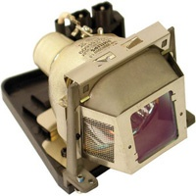
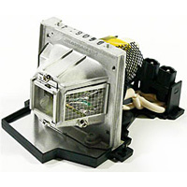
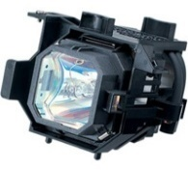
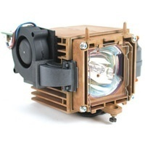
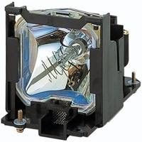
www.7digit.by

